Sheet1
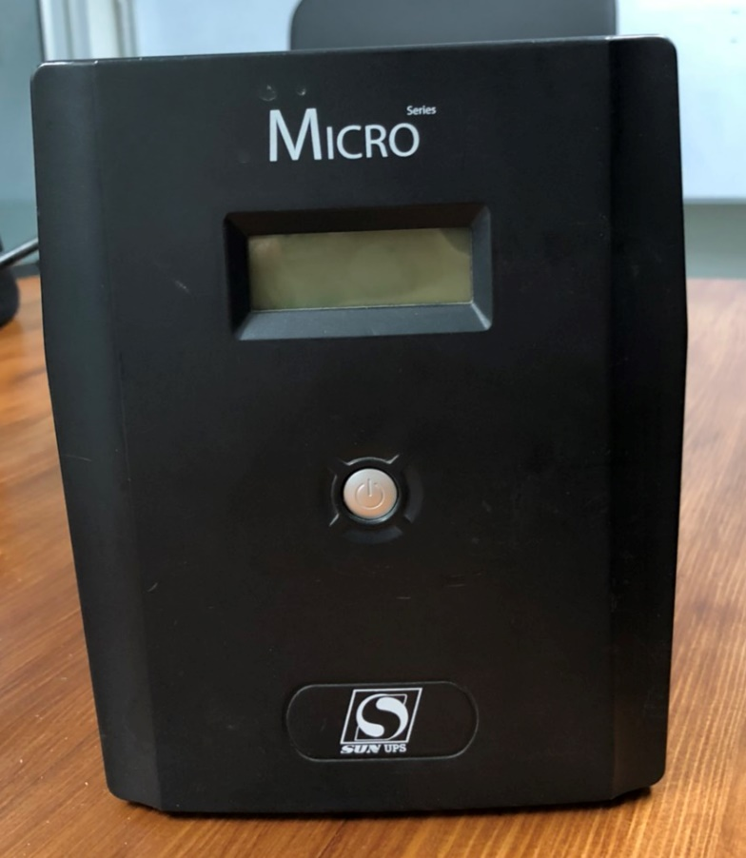
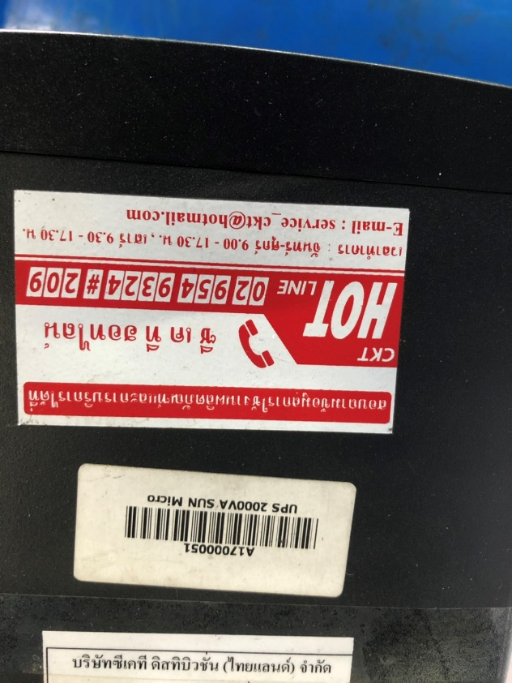
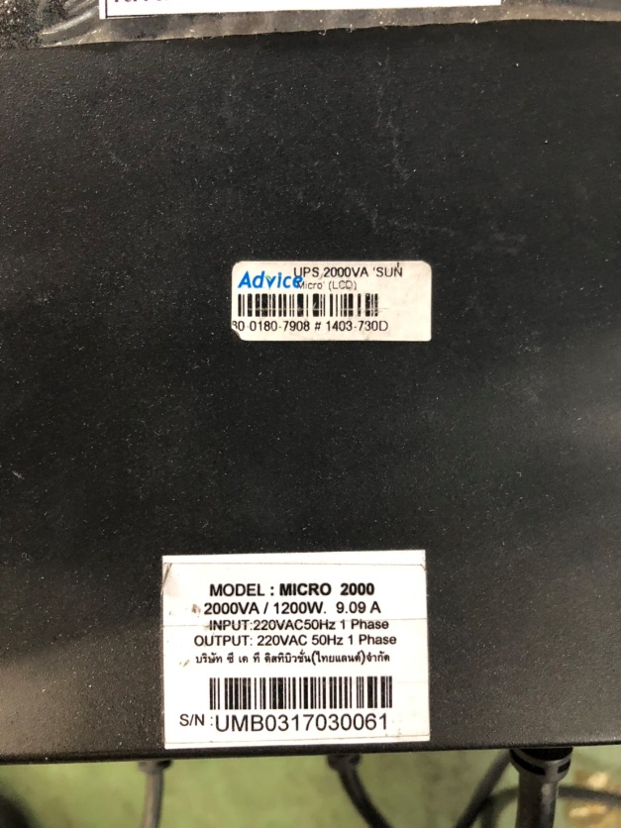
วันที่ 10 Oct 18 ได้รับแจ้งจาก DL เรื่อง เครื่องสำรองไฟ (UPS) เสีย ไม่สามารถทำกการปริ้นเอกสาร PCS ของ DL ฝั่ง Motor ได้
หลังจากที่เข้าไปตรวจสอบ พบว่าเครื่องสำรองไฟ (UPS) มีสภาพคือไม่สามารถจ่ายไฟเข้า เครื่อสำรองไฟได้ รบกวน ทีมงาน IT ตรวจสอบให้ด้วยครับ ว่าสามารถซ่อมหรือเปลี่ยนได้หรือไม่
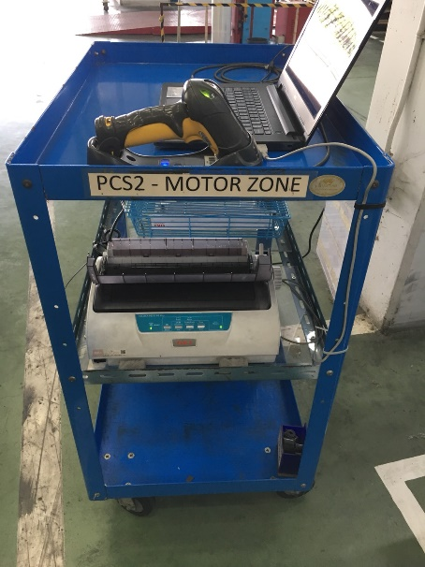
เครื่องยิง PSC ของ DL ฝั่ง Motor
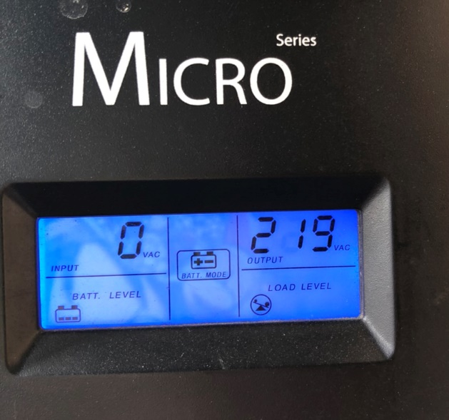
ลักษณะอาการเสียของเครื่อง
เสียบไฟแล้วแต่เครื่องแจ้งว่า ไม่มี Input เข้า

ยี่ห้อผู้ผลิตและประกัน

